Mise en forme
A partir des donnés suivantes, mettez en forme le tableau afin d'obtenir le résultat de l'image

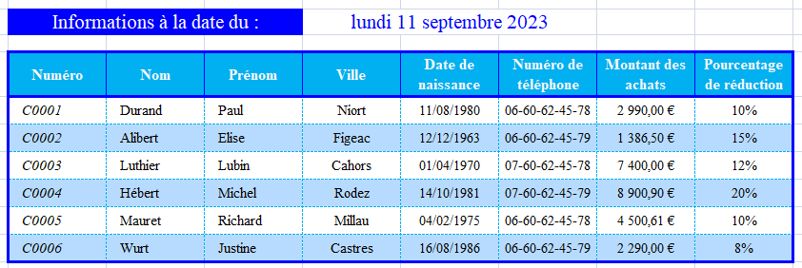
C0001 | Durand | Paul | Niort | 29444 | 2990 | 660624578 | 0.1
C0002 | Alibert | Elise | Figeac | 23357 | 1386.5 | 660624579 | 0.15
C0003 | Luthier | Lubin | Cahors | 25659 | 7400 | 760624578 | 0.12
0004 | Hébert | Michel | Rodez | 29873 | 8900.9 | 760624579 | 0.2
0005 | Mauret | Richard | Millau | 27429 | 4500.61 | 660624578 | 0.1
0006 | Wurt | Justine | Castres | 31640 | 2290 | 660624579 | 0.08

